Hoja1
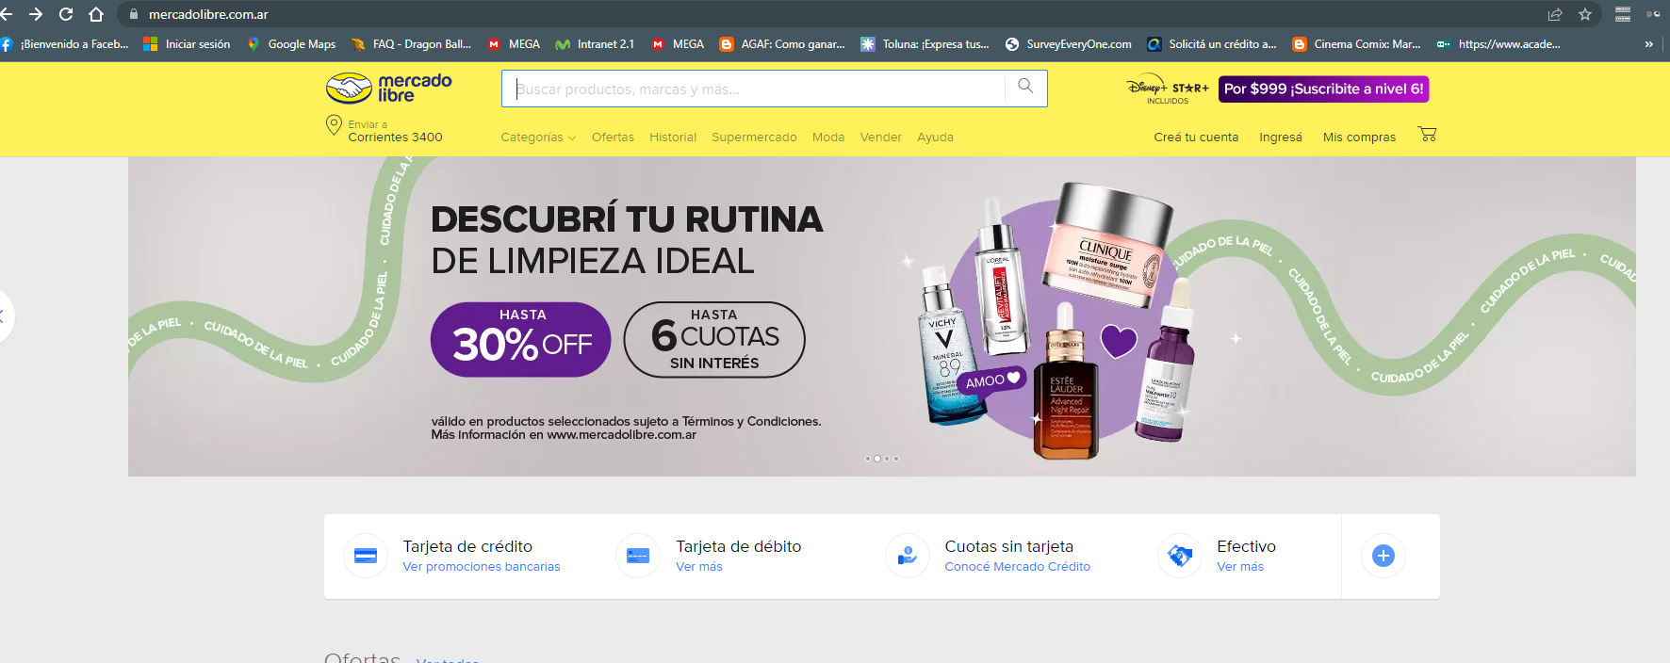
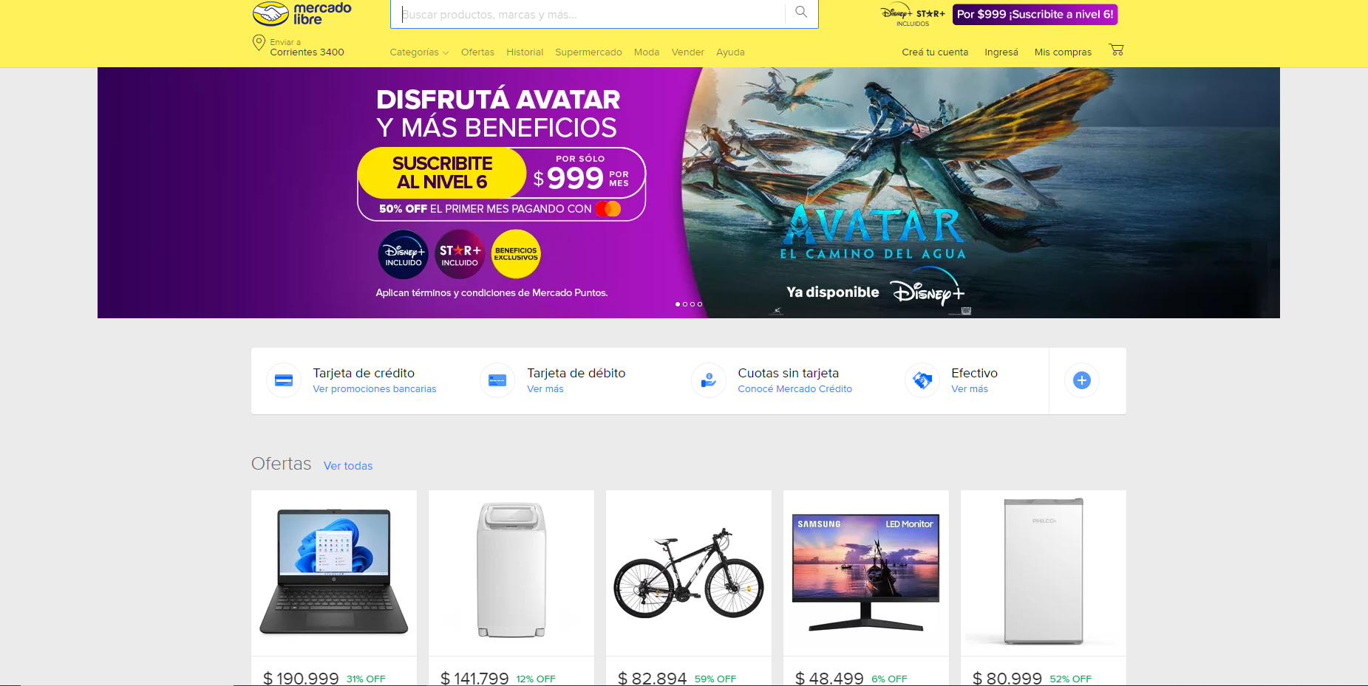

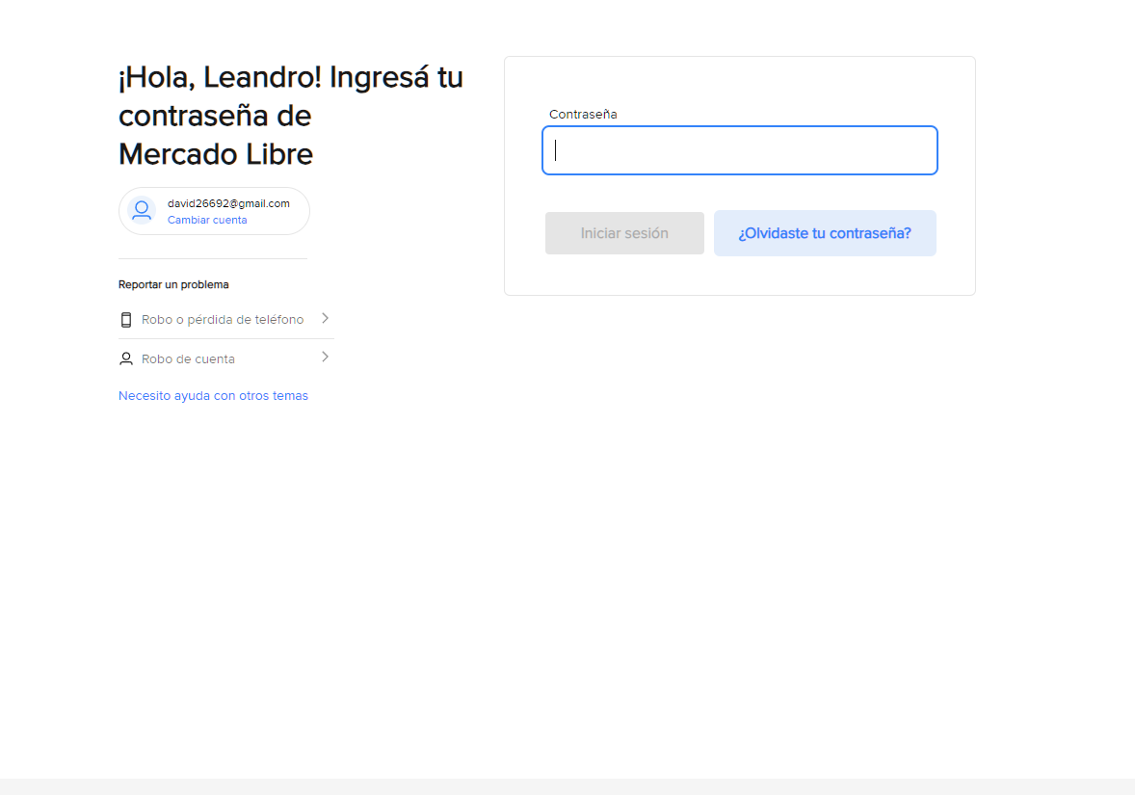
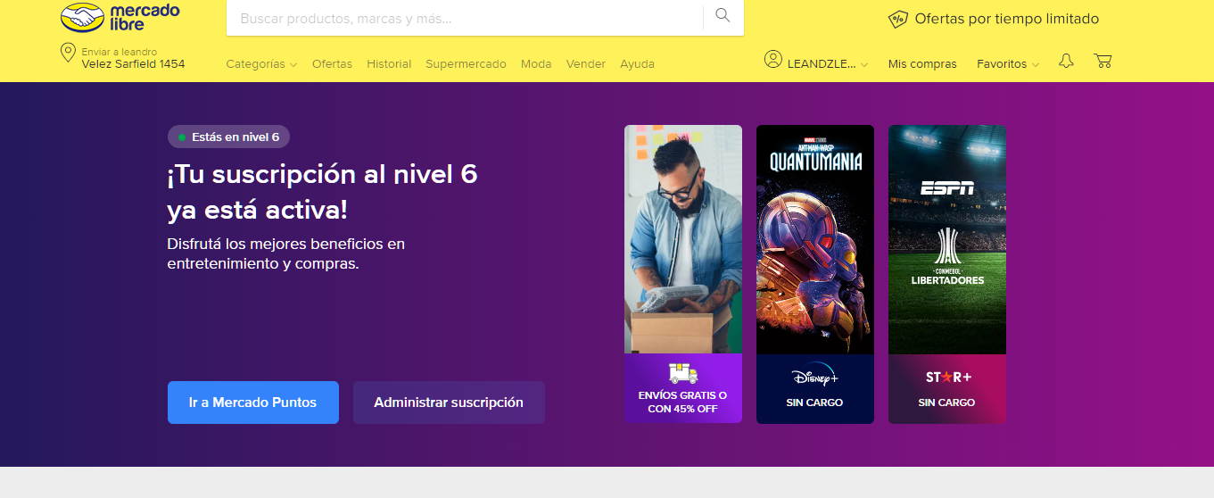
REPORTE DE INCIDENTES
ID | INC001 |  | RESULTADO OBTENIDO
Título | Suscripcion Nivel 6 registro
Ambiente | Producción
Detectado por | Zalazar Leandro David
Fecha de apertura | 25/06/2023
Hora de apertura | 19:00 p.m
Nombre, fabricante y modelo de sistema | PC AMD RYZEN 5 2600
Sistema Operativo | Windows 10
Navegador | Google Chrome
Descripción | Registro del nivel 6 de la Pagina
Precondiciones | 1 | Contar con conexión a internet
 | 2 | Contar con un usuario existente en la página
 | 4 | Tener el link correcto de la página a testear
Datos de prueba | 1 | Formulario de registro
Pasos | 1 | Ingresar a la página https://www.mercadolibre.com.ar/ | Correcto
 | 2 | Hacer click en el botón "Suscribite" | Correcto
 | 3 | Hacer Click en "Quiero Sucribirme" | Correcto
 | 4 | Ingresar el Correo y la Contraseña | Correcto
 | 5 | Incripcion se encuentra Activa | Correcto
Resultado Esperado | Suscripcion efectiva al Nivel 6 de la Pagina |  | Correcto
Tipo | Correcto Funcionamiento
Prioridad | Importante
Severidad | Alta
Estado | Correcto

